기능목록
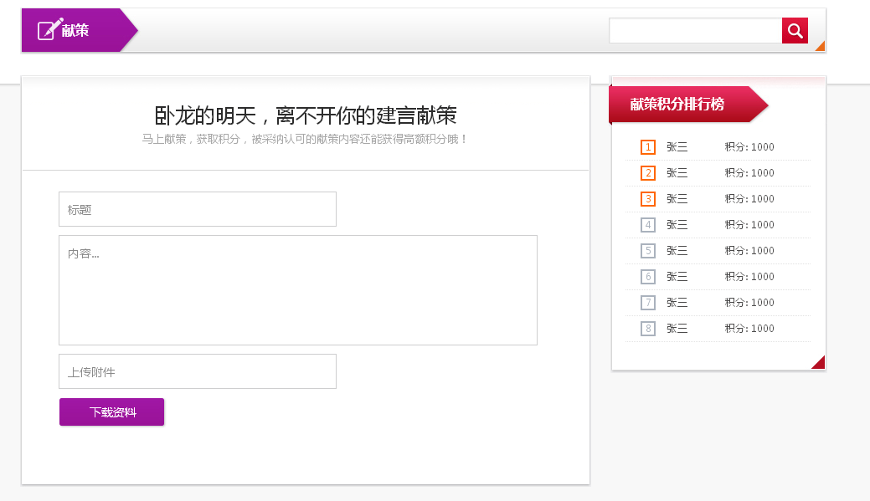
가입페지
 | 회원 및 유람고객가입

활동페지
 | 최신활동목록 |  |  |  |  | 모호한 점
 | 활동조사 |  |  |  |  |  | 적분값 획득방법
 |  | 분류에 따르는 활동목록 현시(분류 : 卧龙，개인활동) |  |  |  |  | 유람고객이 진행할수 있는 조작의 범위
 |  |  | 卧龙활동목록현시 |  |  |  | 快捷제출인 경우 동작
 |  |  | 개인활동목록현시 |  |  |  | 献策페지에 들어가는 방법
 |  |  |  | 활동목록현시 |  |  | 회원정보창에 들어가는 방법
 |  |  |  | 활동발기(개인활동에서만 존재함)
 |  |  | 활동상세보기
문답페지
 | 최신문답목록
 | 문답조사
 |  | 분류에 따르는 목록현시(분류 : 전체, 전문지식, 기업관련, 기타)
 |  |  | 문답상세보기
 |  |  |  | 해당 문제에 따르는 문답정보현시
 |  |  |  | 대답제출
 |  | 문답탐색
공유기능
 | 최신공유목록
 | 공유조사
 |  | 분류에 따르는 목록현시(분류 : 전부, A분류, B분류, C분류)
 |  |  | 공유상세보기
 |  |  |  | 공유상세정보현시
 |  |  |  |  | 평론발표
 |  |  |  |  | 공유내용목록표시
교환기능
 | 최신교환상품목록
 | 교환상품조사
 |  | 분류에 따르는 목록현시(분류 : 가격범위에 따른다.)
 |  |  | 상품정보상세보기
 |  |  |  | 상품상세정보현시
 |  |  |  | 상품교환
학습기능
 | 최신학습목록
 | 학습목록조사
 |  | 분류에 따르는 목록현시(분류 : 전체, 전문지식, 기업관련, 기타)
 |  |  | 학습자료상세보기
 |  |  |  | 평론제출
 |  |  |  | 해당 학습자료에 따르는 평론제출
 |  |  |  | 학습자료내리적재기능
 |  | 평론제출
 |  | 학습목록탐색
회원정보보기
 | 기본정보
 |  | 현재 등록된 정보현시
 |  | 기본정보변경
 |  | 개인암호변경
 | 나의 이메지
 |  | 이메지목록현시
 |  | 이메지제출
 |  |  | 이메지추가기능(추가할 개수는 기정으로 3개, 동적으로 변경가능
 |  |  | 이메지제출(공유목록에 추가됨)
 | 나의 동영상
 |  | 동영상목록현시기능
 |  | 동영상제출
 |  |  | 동영상제출(공유목록에 추가됨)
 | 나의 문답
 |  | 문답목록현시기능
 |  | 문답제출기능
 | 나의 자료
 |  | 내리적재한 자료목록현시
 |  | 자료올리적재
 | 나의 교환
 |  | 교환한 상품목록현시
의견교환
 | 현재 명확하지 않음

